开关阀V9_1等设备趋势曲线2024-10-15至2024-1
开关阀V9_1等设备趋势曲线2024-10-15至2024-10-30

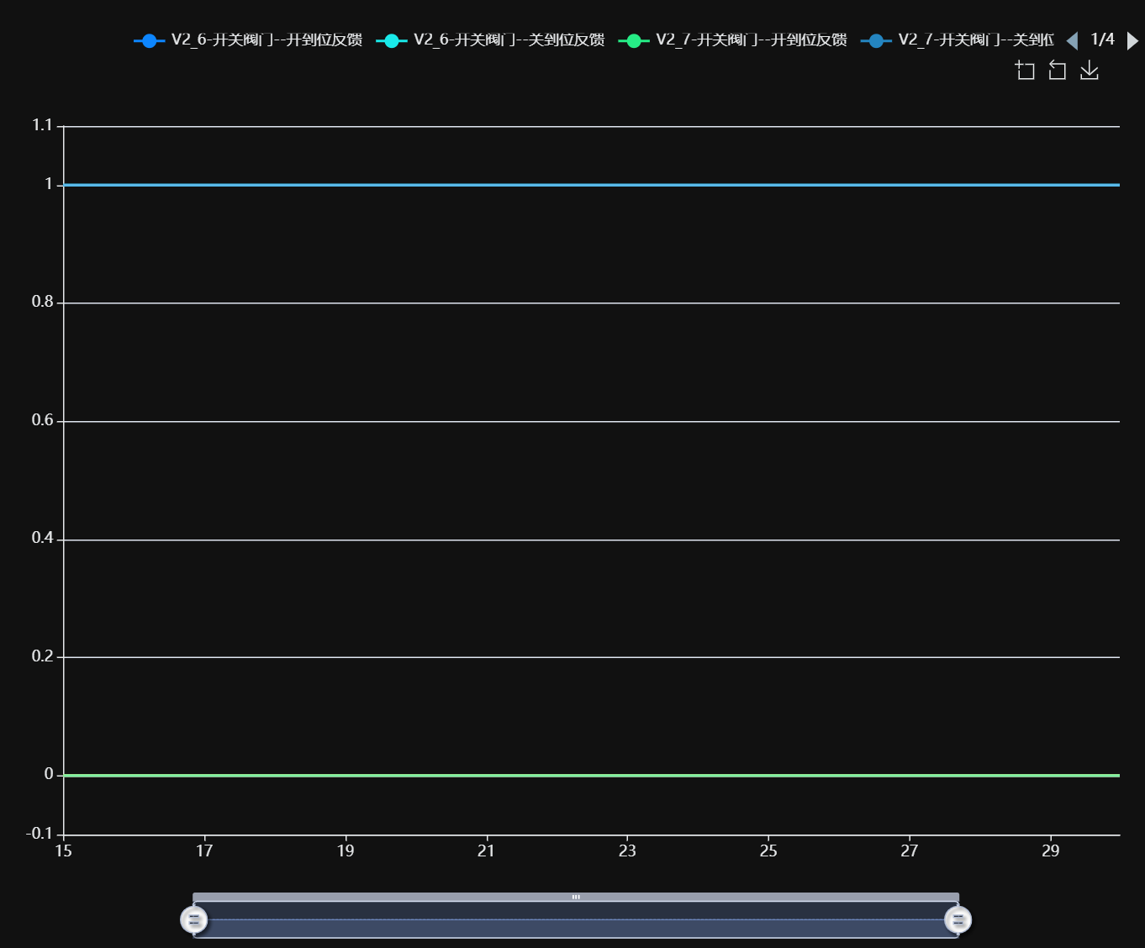

记录时间 | V2_6-开关阀门--开到位反馈 | V2_6-开关阀门--关到位反馈 | V2_7-开关阀门--开到位反馈 | V2_7-开关阀门--关到位反馈 | V2_8-开关阀门--开到位反馈 | V2_8-开关阀门--关到位反馈 | V9_1-开关阀门--开到位反馈 | V9_1-开关阀门--关到位反馈 | V9_2-开关阀门--开到位反馈 | V9_2-开关阀门--关到位反馈
2024-10-15 00:00:00 | 0.00 | 1.00 | 0.00 | 1.00 | 0.00 | 1.00 | 0.00 | 0.00 | 0.00 | 0.00
2024-10-15 00:30:00 | 0.00 | 1.00 | 0.00 | 1.00 | 0.00 | 1.00 | 0.00 | 0.00 | 0.00 | 0.00
2024-10-15 01:00:00 | 0.00 | 1.00 | 0.00 | 1.00 | 0.00 | 1.00 | 0.00 | 0.00 | 0.00 | 0.00
2024-10-15 01:30:00 | 0.00 | 1.00 | 0.00 | 1.00 | 0.00 | 1.00 | 0.00 | 0.00 | 0.00 | 0.00
2024-10-15 02:00:00 | 0.00 | 1.00 | 0.00 | 1.00 | 0.00 | 1.00 | 0.00 | 0.00 | 0.00 | 0.00
2024-10-15 02:30:00 | 0.00 | 1.00 | 0.00 | 1.00 | 0.00 | 1.00 | 0.00 | 0.00 | 0.00 | 0.00
2024-10-15 03:00:00 | 0.00 | 1.00 | 0.00 | 1.00 | 0.00 | 1.00 | 0.00 | 0.00 | 0.00 | 0.00
2024-10-15 03:30:00 | 0.00 | 1.00 | 0.00 | 1.00 | 0.00 | 1.00 | 0.00 | 0.00 | 0.00 | 0.00
2024-10-15 04:00:00 | 0.00 | 1.00 | 0.00 | 1.00 | 0.00 | 1.00 | 0.00 | 0.00 | 0.00 | 0.00
2024-10-15 04:30:00 | 0.00 | 1.00 | 0.00 | 1.00 | 0.00 | 1.00 | 0.00 | 0.00 | 0.00 | 0.00
2024-10-15 05:00:00 | 0.00 | 1.00 | 0.00 | 1.00 | 0.00 | 1.00 | 0.00 | 0.00 | 0.00 | 0.00
2024-10-15 05:30:00 | 0.00 | 1.00 | 0.00 | 1.00 | 0.00 | 1.00 | 0.00 | 0.00 | 0.00 | 0.00
2024-10-15 06:00:00 | 0.00 | 1.00 | 0.00 | 1.00 | 0.00 | 1.00 | 0.00 | 0.00 | 0.00 | 0.00
2024-10-15 06:30:00 | 0.00 | 1.00 | 0.00 | 1.00 | 0.00 | 1.00 | 0.00 | 0.00 | 0.00 | 0.00
2024-10-15 07:00:00 | 0.00 | 1.00 | 0.00 | 1.00 | 0.00 | 1.00 | 0.00 | 0.00 | 0.00 | 0.00
2024-10-15 07:30:00 | 0.00 | 1.00 | 0.00 | 1.00 | 0.00 | 1.00 | 0.00 | 0.00 | 0.00 | 0.00
2024-10-15 08:00:00 | 0.00 | 1.00 | 0.00 | 1.00 | 0.00 | 1.00 | 0.00 | 0.00 | 0.00 | 0.00
2024-10-15 08:30:00 | 0.00 | 1.00 | 0.00 | 1.00 | 0.00 | 1.00 | 0.00 | 0.00 | 0.00 | 0.00
2024-10-15 09:00:00 | 0.00 | 1.00 | 0.00 | 1.00 | 0.00 | 1.00 | 0.00 | 0.00 | 0.00 | 0.00
2024-10-15 09:30:00 | 0.00 | 1.00 | 0.00 | 1.00 | 0.00 | 1.00 | 0.00 | 0.00 | 0.00 | 0.00
2024-10-15 10:00:00 | 0.00 | 1.00 | 0.00 | 1.00 | 0.00 | 1.00 | 0.00 | 0.00 | 0.00 | 0.00
2024-10-15 10:30:00 | 0.00 | 1.00 | 0.00 | 1.00 | 0.00 | 1.00 | 0.00 | 0.00 | 0.00 | 0.00
2024-10-15 11:00:00 | 0.00 | 1.00 | 0.00 | 1.00 | 0.00 | 1.00 | 0.00 | 0.00 | 0.00 | 0.00
2024-10-15 11:30:00 | 0.00 | 1.00 | 0.00 | 1.00 | 0.00 | 1.00 | 0.00 | 0.00 | 0.00 | 0.00
2024-10-15 12:00:00 | 0.00 | 1.00 | 0.00 | 1.00 | 0.00 | 1.00 | 0.00 | 0.00 | 0.00 | 0.00
2024-10-15 12:30:00 | 0.00 | 1.00 | 0.00 | 1.00 | 0.00 | 1.00 | 0.00 | 0.00 | 0.00 | 0.00
2024-10-15 13:00:00 | 0.00 | 1.00 | 0.00 | 1.00 | 0.00 | 1.00 | 0.00 | 0.00 | 0.00 | 0.00
2024-10-15 13:30:00 | 0.00 | 1.00 | 0.00 | 1.00 | 0.00 | 1.00 | 0.00 | 0.00 | 0.00 | 0.00
2024-10-15 14:00:00 | 0.00 | 1.00 | 0.00 | 1.00 | 0.00 | 1.00 | 0.00 | 0.00 | 0.00 | 0.00
2024-10-15 14:30:00 | 0.00 | 1.00 | 0.00 | 1.00 | 0.00 | 1.00 | 0.00 | 0.00 | 0.00 | 0.00
2024-10-15 15:00:00 | 0.00 | 1.00 | 0.00 | 1.00 | 0.00 | 1.00 | 0.00 | 0.00 | 0.00 | 0.00
2024-10-15 15:30:00 | 0.00 | 1.00 | 0.00 | 1.00 | 0.00 | 1.00 | 0.00 | 0.00 | 0.00 | 0.00
2024-10-15 16:00:00 | 0.00 | 1.00 | 0.00 | 1.00 | 0.00 | 1.00 | 0.00 | 0.00 | 0.00 | 0.00
2024-10-15 16:30:00 | 0.00 | 1.00 | 0.00 | 1.00 | 0.00 | 1.00 | 0.00 | 0.00 | 0.00 | 0.00
2024-10-15 17:00:00 | 0.00 | 1.00 | 0.00 | 1.00 | 0.00 | 1.00 | 0.00 | 0.00 | 0.00 | 0.00
2024-10-15 17:30:00 | 0.00 | 1.00 | 0.00 | 1.00 | 0.00 | 1.00 | 0.00 | 0.00 | 0.00 | 0.00
2024-10-15 18:00:00 | 0.00 | 1.00 | 0.00 | 1.00 | 0.00 | 1.00 | 0.00 | 0.00 | 0.00 | 0.00
2024-10-15 18:30:00 | 0.00 | 1.00 | 0.00 | 1.00 | 0.00 | 1.00 | 0.00 | 0.00 | 0.00 | 0.00
2024-10-15 19:00:00 | 0.00 | 1.00 | 0.00 | 1.00 | 0.00 | 1.00 | 0.00 | 0.00 | 0.00 | 0.00
2024-10-15 19:30:00 | 0.00 | 1.00 | 0.00 | 1.00 | 0.00 | 1.00 | 0.00 | 0.00 | 0.00 | 0.00
2024-10-15 20:00:00 | 0.00 | 1.00 | 0.00 | 1.00 | 0.00 | 1.00 | 0.00 | 0.00 | 0.00 | 0.00
2024-10-15 20:30:00 | 0.00 | 1.00 | 0.00 | 1.00 | 0.00 | 1.00 | 0.00 | 0.00 | 0.00 | 0.00
2024-10-15 21:00:00 | 0.00 | 1.00 | 0.00 | 1.00 | 0.00 | 1.00 | 0.00 | 0.00 | 0.00 | 0.00
2024-10-15 21:30:00 | 0.00 | 1.00 | 0.00 | 1.00 | 0.00 | 1.00 | 0.00 | 0.00 | 0.00 | 0.00
2024-10-15 22:00:00 | 0.00 | 1.00 | 0.00 | 1.00 | 0.00 | 1.00 | 0.00 | 0.00 | 0.00 | 0.00
2024-10-15 22:30:00 | 0.00 | 1.00 | 0.00 | 1.00 | 0.00 | 1.00 | 0.00 | 0.00 | 0.00 | 0.00
2024-10-15 23:00:00 | 0.00 | 1.00 | 0.00 | 1.00 | 0.00 | 1.00 | 0.00 | 0.00 | 0.00 | 0.00
2024-10-15 23:30:00 | 0.00 | 1.00 | 0.00 | 1.00 | 0.00 | 1.00 | 0.00 | 0.00 | 0.00 | 0.00
2024-10-16 00:00:00 | 0.00 | 1.00 | 0.00 | 1.00 | 0.00 | 1.00 | 0.00 | 0.00 | 0.00 | 0.00
2024-10-16 00:30:00 | 0.00 | 1.00 | 0.00 | 1.00 | 0.00 | 1.00 | 0.00 | 0.00 | 0.00 | 0.00
2024-10-16 01:00:00 | 0.00 | 1.00 | 0.00 | 1.00 | 0.00 | 1.00 | 0.00 | 0.00 | 0.00 | 0.00
2024-10-16 01:30:00 | 0.00 | 1.00 | 0.00 | 1.00 | 0.00 | 1.00 | 0.00 | 0.00 | 0.00 | 0.00
2024-10-16 02:00:00 | 0.00 | 1.00 | 0.00 | 1.00 | 0.00 | 1.00 | 0.00 | 0.00 | 0.00 | 0.00
2024-10-16 02:30:00 | 0.00 | 1.00 | 0.00 | 1.00 | 0.00 | 1.00 | 0.00 | 0.00 | 0.00 | 0.00
2024-10-16 03:00:00 | 0.00 | 1.00 | 0.00 | 1.00 | 0.00 | 1.00 | 0.00 | 0.00 | 0.00 | 0.00
2024-10-16 03:30:00 | 0.00 | 1.00 | 0.00 | 1.00 | 0.00 | 1.00 | 0.00 | 0.00 | 0.00 | 0.00
2024-10-16 04:00:00 | 0.00 | 1.00 | 0.00 | 1.00 | 0.00 | 1.00 | 0.00 | 0.00 | 0.00 | 0.00
2024-10-16 04:30:00 | 0.00 | 1.00 | 0.00 | 1.00 | 0.00 | 1.00 | 0.00 | 0.00 | 0.00 | 0.00
2024-10-16 05:00:00 | 0.00 | 1.00 | 0.00 | 1.00 | 0.00 | 1.00 | 0.00 | 0.00 | 0.00 | 0.00
2024-10-16 05:30:00 | 0.00 | 1.00 | 0.00 | 1.00 | 0.00 | 1.00 | 0.00 | 0.00 | 0.00 | 0.00
2024-10-16 06:00:00 | 0.00 | 1.00 | 0.00 | 1.00 | 0.00 | 1.00 | 0.00 | 0.00 | 0.00 | 0.00
2024-10-16 06:30:00 | 0.00 | 1.00 | 0.00 | 1.00 | 0.00 | 1.00 | 0.00 | 0.00 | 0.00 | 0.00
2024-10-16 07:00:00 | 0.00 | 1.00 | 0.00 | 1.00 | 0.00 | 1.00 | 0.00 | 0.00 | 0.00 | 0.00
2024-10-16 07:30:00 | 0.00 | 1.00 | 0.00 | 1.00 | 0.00 | 1.00 | 0.00 | 0.00 | 0.00 | 0.00
2024-10-16 08:00:00 | 0.00 | 1.00 | 0.00 | 1.00 | 0.00 | 1.00 | 0.00 | 0.00 | 0.00 | 0.00
2024-10-16 08:30:00 | 0.00 | 1.00 | 0.00 | 1.00 | 0.00 | 1.00 | 0.00 | 0.00 | 0.00 | 0.00
2024-10-16 09:00:00 | 0.00 | 1.00 | 0.00 | 1.00 | 0.00 | 1.00 | 0.00 | 0.00 | 0.00 | 0.00
2024-10-16 09:30:00 | 0.00 | 1.00 | 0.00 | 1.00 | 0.00 | 1.00 | 0.00 | 0.00 | 0.00 | 0.00
2024-10-16 10:00:00 | 0.00 | 1.00 | 0.00 | 1.00 | 0.00 | 1.00 | 0.00 | 0.00 | 0.00 | 0.00
2024-10-16 10:30:00 | 0.00 | 1.00 | 0.00 | 1.00 | 0.00 | 1.00 | 0.00 | 0.00 | 0.00 | 0.00
2024-10-16 11:00:00 | 0.00 | 1.00 | 0.00 | 1.00 | 0.00 | 1.00 | 0.00 | 0.00 | 0.00 | 0.00
2024-10-16 11:30:00 | 0.00 | 1.00 | 0.00 | 1.00 | 0.00 | 1.00 | 0.00 | 0.00 | 0.00 | 0.00
2024-10-16 12:00:00 | 0.00 | 1.00 | 0.00 | 1.00 | 0.00 | 1.00 | 0.00 | 0.00 | 0.00 | 0.00
2024-10-16 12:30:00 | 0.00 | 1.00 | 0.00 | 1.00 | 0.00 | 1.00 | 0.00 | 0.00 | 0.00 | 0.00
2024-10-16 13:00:00 | 0.00 | 1.00 | 0.00 | 1.00 | 0.00 | 1.00 | 0.00 | 0.00 | 0.00 | 0.00
2024-10-16 13:30:00 | 0.00 | 1.00 | 0.00 | 1.00 | 0.00 | 1.00 | 0.00 | 0.00 | 0.00 | 0.00
2024-10-16 14:00:00 | 0.00 | 1.00 | 0.00 | 1.00 | 0.00 | 1.00 | 0.00 | 0.00 | 0.00 | 0.00
2024-10-16 14:30:00 | 0.00 | 1.00 | 0.00 | 1.00 | 0.00 | 1.00 | 0.00 | 0.00 | 0.00 | 0.00
2024-10-16 15:00:00 | 0.00 | 1.00 | 0.00 | 1.00 | 0.00 | 1.00 | 0.00 | 0.00 | 0.00 | 0.00
2024-10-16 15:30:00 | 0.00 | 1.00 | 0.00 | 1.00 | 0.00 | 1.00 | 0.00 | 0.00 | 0.00 | 0.00
2024-10-16 16:00:00 | 0.00 | 1.00 | 0.00 | 1.00 | 0.00 | 1.00 | 0.00 | 0.00 | 0.00 | 0.00
2024-10-16 16:30:00 | 0.00 | 1.00 | 0.00 | 1.00 | 0.00 | 1.00 | 0.00 | 0.00 | 0.00 | 0.00
2024-10-16 17:00:00 | 0.00 | 1.00 | 0.00 | 1.00 | 0.00 | 1.00 | 0.00 | 0.00 | 0.00 | 0.00
2024-10-16 17:30:00 | 0.00 | 1.00 | 0.00 | 1.00 | 0.00 | 1.00 | 0.00 | 0.00 | 0.00 | 0.00
2024-10-16 18:00:00 | 0.00 | 1.00 | 0.00 | 1.00 | 0.00 | 1.00 | 0.00 | 0.00 | 0.00 | 0.00
2024-10-16 18:30:00 | 0.00 | 1.00 | 0.00 | 1.00 | 0.00 | 1.00 | 0.00 | 0.00 | 0.00 | 0.00
2024-10-16 19:00:00 | 0.00 | 1.00 | 0.00 | 1.00 | 0.00 | 1.00 | 0.00 | 0.00 | 0.00 | 0.00
2024-10-16 19:30:00 | 0.00 | 1.00 | 0.00 | 1.00 | 0.00 | 1.00 | 0.00 | 0.00 | 0.00 | 0.00
2024-10-16 20:00:00 | 0.00 | 1.00 | 0.00 | 1.00 | 0.00 | 1.00 | 0.00 | 0.00 | 0.00 | 0.00
2024-10-16 20:30:00 | 0.00 | 1.00 | 0.00 | 1.00 | 0.00 | 1.00 | 0.00 | 0.00 | 0.00 | 0.00
2024-10-16 21:00:00 | 0.00 | 1.00 | 0.00 | 1.00 | 0.00 | 1.00 | 0.00 | 0.00 | 0.00 | 0.00
2024-10-16 21:30:00 | 0.00 | 1.00 | 0.00 | 1.00 | 0.00 | 1.00 | 0.00 | 0.00 | 0.00 | 0.00
2024-10-16 22:00:00 | 0.00 | 1.00 | 0.00 | 1.00 | 0.00 | 1.00 | 0.00 | 0.00 | 0.00 | 0.00
2024-10-16 22:30:00 | 0.00 | 1.00 | 0.00 | 1.00 | 0.00 | 1.00 | 0.00 | 0.00 | 0.00 | 0.00
2024-10-16 23:00:00 | 0.00 | 1.00 | 0.00 | 1.00 | 0.00 | 1.00 | 0.00 | 0.00 | 0.00 | 0.00
2024-10-16 23:30:00 | 0.00 | 1.00 | 0.00 | 1.00 | 0.00 | 1.00 | 0.00 | 0.00 | 0.00 | 0.00
2024-10-17 00:00:00 | 0.00 | 1.00 | 0.00 | 1.00 | 0.00 | 1.00 | 0.00 | 0.00 | 0.00 | 0.00
2024-10-17 00:30:00 | 0.00 | 1.00 | 0.00 | 1.00 | 0.00 | 1.00 | 0.00 | 0.00 | 0.00 | 0.00
2024-10-17 01:00:00 | 0.00 | 1.00 | 0.00 | 1.00 | 0.00 | 1.00 | 0.00 | 0.00 | 0.00 | 0.00
2024-10-17 01:30:00 | 0.00 | 1.00 | 0.00 | 1.00 | 0.00 | 1.00 | 0.00 | 0.00 | 0.00 | 0.00
2024-10-17 02:00:00 | 0.00 | 1.00 | 0.00 | 1.00 | 0.00 | 1.00 | 0.00 | 0.00 | 0.00 | 0.00
2024-10-17 02:30:00 | 0.00 | 1.00 | 0.00 | 1.00 | 0.00 | 1.00 | 0.00 | 0.00 | 0.00 | 0.00
2024-10-17 03:00:00 | 0.00 | 1.00 | 0.00 | 1.00 | 0.00 | 1.00 | 0.00 | 0.00 | 0.00 | 0.00
2024-10-17 03:30:00 | 0.00 | 1.00 | 0.00 | 1.00 | 0.00 | 1.00 | 0.00 | 0.00 | 0.00 | 0.00
2024-10-17 04:00:00 | 0.00 | 1.00 | 0.00 | 1.00 | 0.00 | 1.00 | 0.00 | 0.00 | 0.00 | 0.00
2024-10-17 04:30:00 | 0.00 | 1.00 | 0.00 | 1.00 | 0.00 | 1.00 | 0.00 | 0.00 | 0.00 | 0.00
...

